Work_20250718_101104_3152
 |  | yyyymmdd_hh:mm:ss_ffff
プログラム起動 | LogStart | 20250718_10:11:04_3152
自動施工開始 | AutoStart | 20250718_10:21:34_6869
設定した施工の列数 | Columns: | 1
設定した施工の列数 | Rows: | 1
ボードストッカーの枚数 | BoardLoaded: | 11
センタリング開始時間(センシングごとに表示) | CenteringStart | 20250718_10:21:35_4721
センタリングエラー | CenteringError | 20250718_10:21:37_5979
自動施工開始(おそらく調整して再開) | AutoStart | 20250718_10:21:54_4516
 | Columns: | 1
 | Rows: | 1
 | BoardLoaded: | 11
 | CenteringStart | 20250718_10:21:55_2790
センシング情報。 センターとの相対座標(mm単位)。 GammaはZ軸の角度(フレームとの相対角度) | X: | 1.5
 | Y: | 28.5
 | Z: | 896.667
 | Gamma: | -0.351388
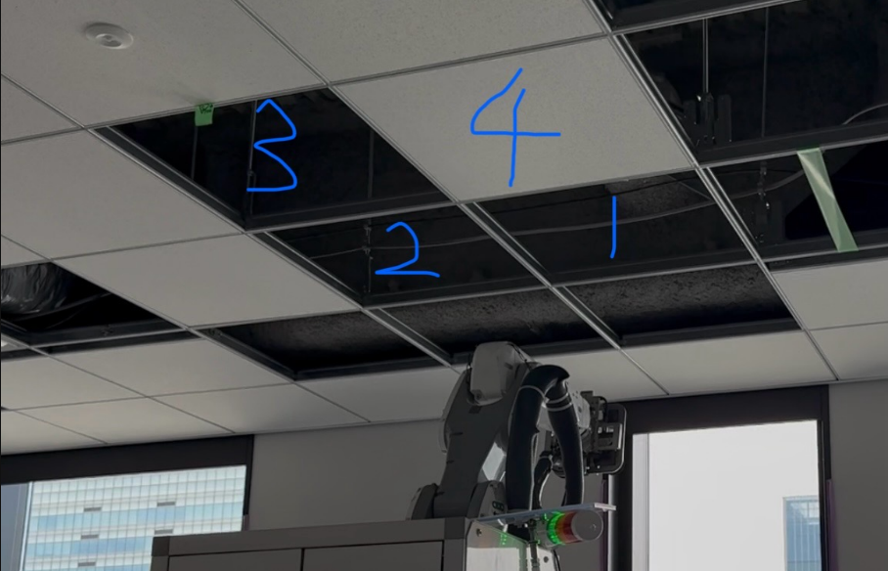
施工可能かの情報：1、2、3、4枚目の順番(番号の対応位置は右の画像を参考してください) Trueは施工可能、Falseは施工不可 | AreaOblstacle: | TRUE | True | True | True
移動終了すればすぐもう一回センシングから | CenteringStart | 20250718_10:22:01_6125
 | X: | -1.4
 | Y: | 14.4
 | Z: | 893.667
 | Gamma: | 0.913911
 | AreaOblstacle: | TRUE | True | True | True
 | CenteringStart | 20250718_10:22:07_3682
座標が合格の基準値に入ったので終了して次の動作 | X: | -2
 | Y: | 0
 | Z: | 891
 | Gamma: | 0.294842
 | AreaOblstacle: | TRUE | True | True | True
スキップを設定したかどうか Trueはスキップする ボード番号はセンタリングの時同じ | Board1Skip | FALSE
 | Board2Skip | FALSE
 | Board3Skip | FALSE
 | Board4Skip | FALSE
センタリング全部終了した時間 | CenteringEnd | 20250718_10:22:10_3883
ILセンサでの検出開始 | ILScanStart | 20250718_10:22:10_9745
フレームのDX(ロール方向傾き)検出完了 詳細のスキャンデータは”ILScanXY傾き”フォルダに入ってます | ILScanXEnd | 20250718_10:22:25_9119
フレームの枠内障害物有無検出完了 | D405UpScanEnd | 20250718_10:22:28_9786
フレームのDY(ピッチ方向傾き)検出完了 詳細のスキャンデータは”ILScanXY傾き”フォルダに入ってます | ILScanYEnd | 20250718_10:22:41_7324
ボード1~4番の挿し上げ時のロボットアームのシフト値の計算結果 x、y、z、dx、dy、dzの順番で記録してます ※挿し上げはボードを天井の下から天井裏まで入れ込む動きのこと | ILScanResult board1:
 | x | y | z | dx | dy | dz | -4.2799090948 | 10.714758395 | -5.86 | -0.023998230853 | -0.52194711291 | 0.94407554218
 | ILScanResult board2:
 | x | y | z | dx | dy | dz | -14.165797705 | 10.633257909 | -6.1113088785 | -0.023997235095 | -0.52194706713 | 0.94407554218
 | ILScanResult board3:
 | x | y | z | dx | dy | dz | -14.059454055 | 0.74736929876 | -0.64556709147 | -0.023997235095 | -0.52194706713 | 0.94407554218
 | ILScanResult board4:
 | x | y | z | dx | dy | dz | -4.1735654444 | 0.82886978503 | -0.39425821299 | -0.023997235095 | -0.52194706713 | 0.94407554218
フレームの枠内検出完了 | ILScanZEnd | 20250718_10:22:49_3010
フレーム上方の障害物検出開始 | ObstacleScanStart | 20250718_10:22:49_6047
デプスカメラ撮影終了 | CamGetDataEnd | 20250718_10:23:09_9361
障害物の座標計算開始 | ObstacleCalcStart | 20250718_10:23:09_9361
（バグで二回同じ内容書いただけ） | CamGetDataEnd | 20250718_10:23:10_1247
 | ObstacleCalcStart | 20250718_10:23:10_1247
施工中使う変数を初期化、アームのシフト値をリセットなど各種処理 | FlagInitialize | 20250718_10:23:12_7946
（バグで二回同じ内容書いただけ） | FlagInitialize | 20250718_10:23:13_3136
ボード吸引の一連動作開始 | TakeBoardStart | 20250718_10:23:14_0023
平行処理した障害物判定結果を読み込む | ObstacleCalcEndCheck | 20250718_10:23:16_3264
ボード差し上げのABCD、ボード設置ABCDパターン それぞれ動作範囲内に障害物有無を判定 Trueは障害物あり、Falseはなし | Board1Scan: | FALSE | False | False | True | False | False | False | True
 | Board2Scan: | FALSE | True | True | True | False | False | True | True
 | Board3Scan: | TRUE | False | True | True | True | False | True | True
 | Board4Scan: | FALSE | False | False | True | False | False | False | False
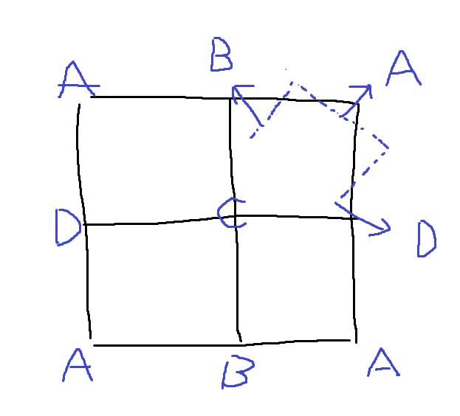
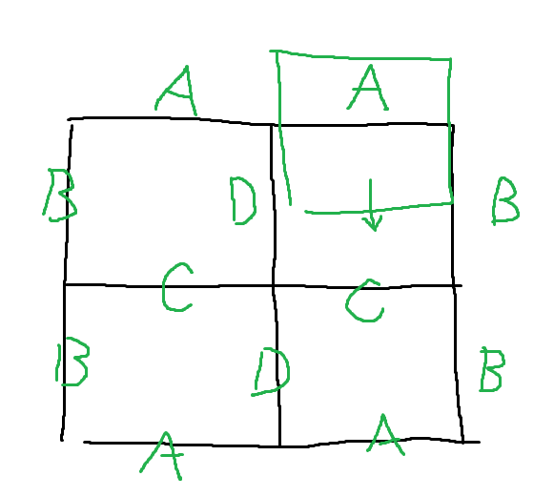
どの動作パターンで設置するかの最終判定結果二つを並べる 前者は差し上げパターン、後者は設置パターン | Board1Pt: | C | B
 | Board2Pt: | A | A
 | Board3Pt: | B | B
 | Board4Pt: | C | B
ボード吸引時の位置調整のセンシング開始時間(一回ごとに) | ILScanFullScanShiftCnt | 20250718_10:23:18_3580
 | ILScanFullScanShiftCnt | 20250718_10:23:20_4262
 | ILScanFullScanShiftCnt | 20250718_10:23:22_6375
ボード吸引完了 | TakeBoardEnd | 20250718_10:23:32_2580
設置スタート | BoardSetStart | 20250718_10:23:32_4230
現在何列目 | Column now: | 0
現在何行目 | Row now: | 0
今から設置するボードは何個目 位置番号と関係なく1から順番に数えるだけ | BoardNumber: | 1
差上げ開始 | BoardInsertStart | 20250718_10:23:33_3717
設置時の位置調整のセンシング開始時間 タグ名称は吸引時と被ってます。 | ILScanFullScanShiftCnt | 20250718_10:23:49_7581
 | ILScanFullScanShiftCnt | 20250718_10:23:52_0237
 | ILScanFullScanShiftCnt | 20250718_10:23:54_0607
ボード設置完了 | BoardSetEnd | 20250718_10:24:02_4193
設置位置合わせの初期のシフト値(挿し上げと同じ値) | Board3_381Shift | [DX | DY | DZ | X | Y | Z] | -0.023998230853 | -0.52194711291 | 0.94407554218 | -4.2799090948 | 10.714758395 | -5.86
設置終了時の最終シフト値(たまにこうして保存出来てなくて0になる時あります) | Board3_LastShift | [DZ | X | Y] | 0 | 0 | 0
次のボード開始 | TakeBoardStart | 20250718_10:24:31_4623
 | ILScanFullScanShiftCnt | 20250718_10:24:34_8080
 | ILScanFullScanShiftCnt | 20250718_10:24:37_7414
 | ILScanFullScanShiftCnt | 20250718_10:24:40_6633
 | TakeBoardEnd | 20250718_10:24:51_0077
 | BoardSetStart | 20250718_10:24:51_1692
 | Column now: | 0
 | Row now: | 0
 | BoardNumber: | 2
 | BoardInsertStart | 20250718_10:24:52_2879
力覚センサが反応して、逆再生動作をしました | CanceledByForceSensor | 20250718_10:25:06_6944 | ReverseAction
 | ILScanFullScanShiftCnt | 20250718_10:25:20_9182
 | ILScanFullScanShiftCnt | 20250718_10:25:23_6768
 | ILScanFullScanShiftCnt | 20250718_10:25:25_4227
 | BoardSetEnd | 20250718_10:25:34_2940
 | Board4_381Shift | [DX | DY | DZ | X | Y | Z] | -0.023997235095 | -0.52194706713 | 0.94407554218 | -14.059454055 | 0.74736929876 | -0.64556709147
 | Board4_LastShift | [DZ | X | Y] | 0.75606126211 | -0.08631636222 | -0.61202067297
 | TakeBoardStart | 20250718_10:25:35_0334
 | ILScanFullScanShiftCnt | 20250718_10:25:38_3691
 | ILScanFullScanShiftCnt | 20250718_10:26:40_5075
 | ILScanFullScanShiftCnt | 20250718_10:26:42_8721
 | TakeBoardEnd | 20250718_10:26:52_1708
 | BoardSetStart | 20250718_10:26:52_3437
 | Column now: | 0
 | Row now: | 0
 | BoardNumber: | 4
 | BoardInsertStart | 20250718_10:26:53_3256
 | ILScanFullScanShiftCnt | 20250718_10:27:04_7672
 | ILScanFullScanShiftCnt | 20250718_10:27:07_5234
 | ILScanFullScanShiftCnt | 20250718_10:27:09_8909
 | BoardSetEnd | 20250718_10:27:17_9509
 | Board1_381Shift | [DX | DY | DZ | X | Y | Z] | -0.023997235095 | -0.52194706713 | 0.94407554218 | -4.1735654444 | 0.82886978503 | -0.39425821299
 | Board1_LastShift | [DZ | X | Y] | 0.97350802478 | -0.18616596502 | -14.672005151
4枚終了後、ボード設置状況のスキャン終了 | ScanCompletedEnd | 20250718_10:27:21_7373
設置できたかの判断(参考にならない低精度) Trueは成功、Falseは失敗 | AreaCompleted:[True | False | True | True]
ボードセット終了 | SetBoardEnd | 20250718_10:27:21_7373

基本以上の順番です。 順番変わったならマニュアル操作を挟んだかもしれないです。

